DQ Analysis
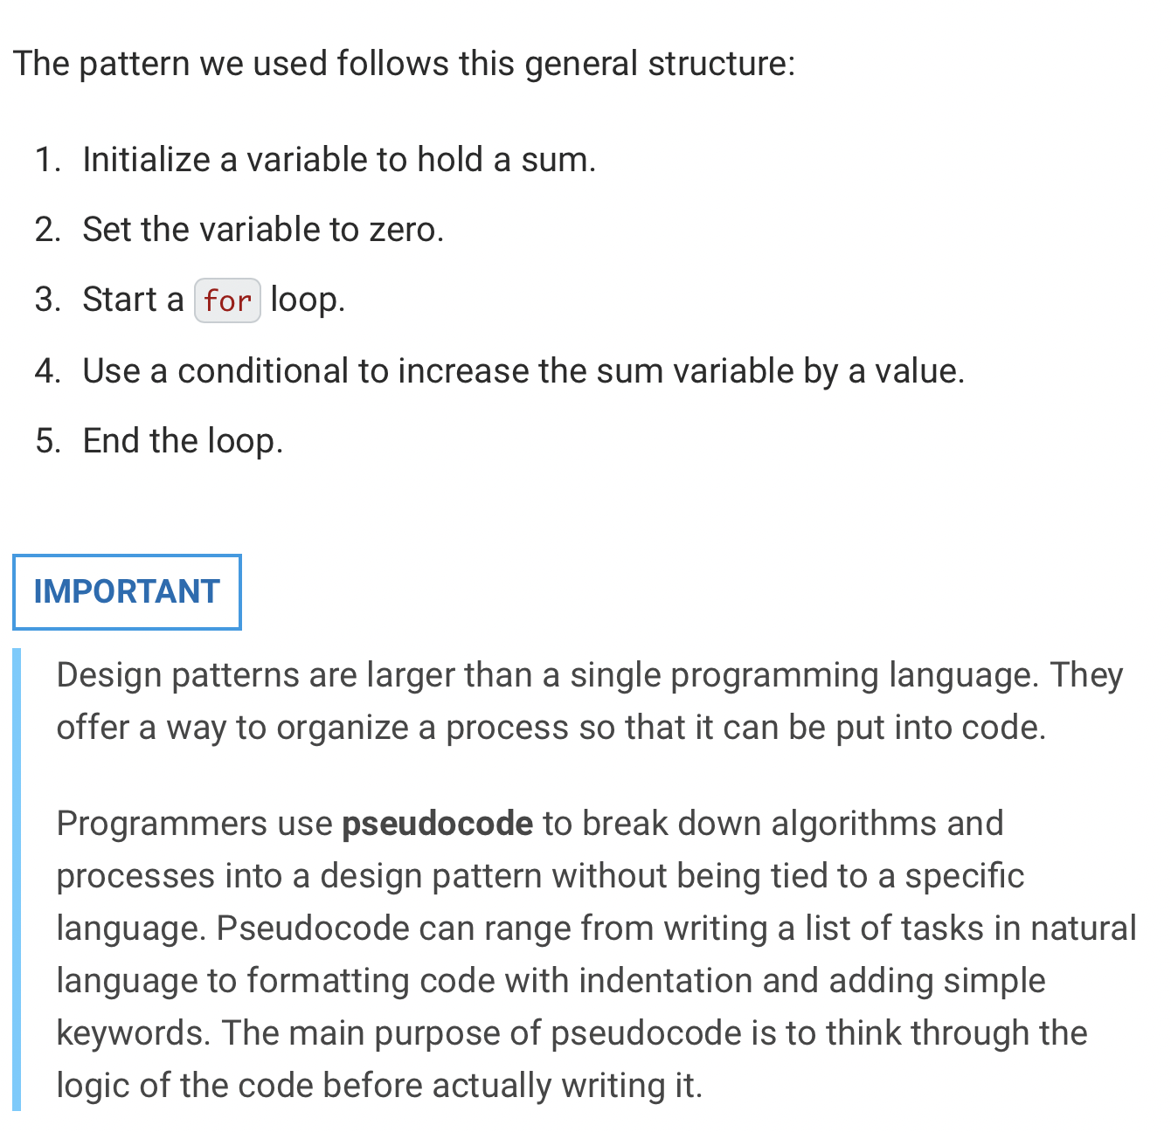
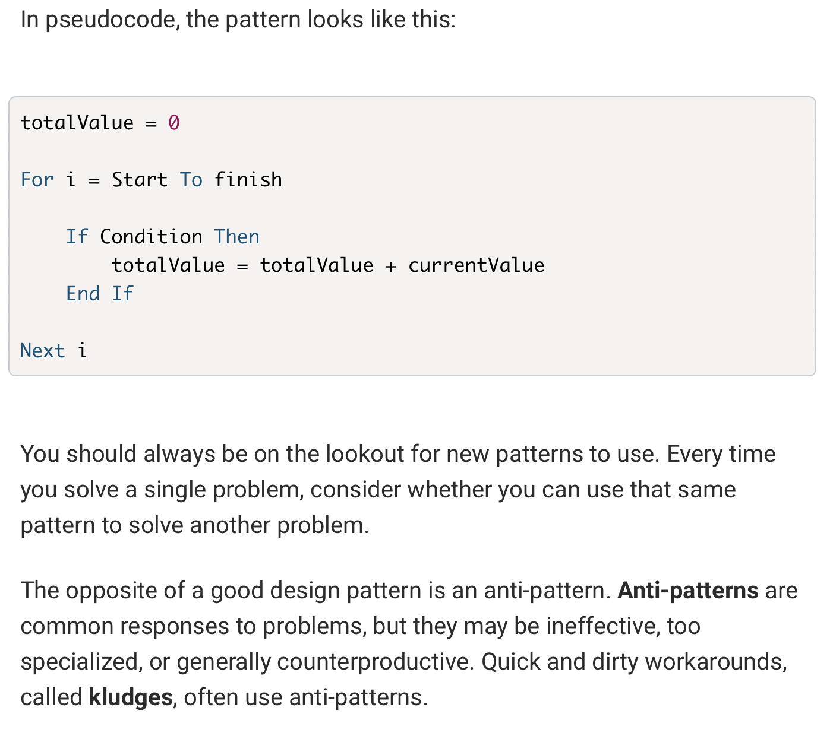
DAQO (Ticker: DQ)

Year | Total Daily Volume | Return
2018 | 107873900

